Table 1
油工验收单
验收阶段 | 验收项目 | 验收标准 |  | 验收工具 | 图例 | 错误案例 | 是否合格 | 整改是否合格
油工 | 门洞尺寸 | 目测选取高度、宽度、厚度偏差最大及最小处进行测量，与木门复尺尺寸进行比较，洞口高度（顶面与地面饰面完成面距离）、宽度允许误差负5mm正10mm，厚度允许误差正 15mm |  | 5m钢卷尺 | 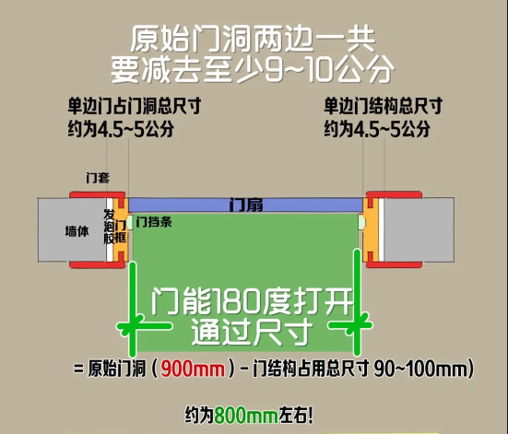 | 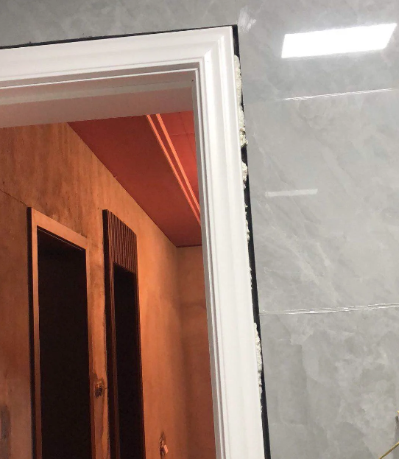 | 合格 □不合格 □ | 合格 □不合格 □
 | 门洞口正侧面垂直度 | 误差≤5mm（老房）误差≤3mm（新房） |  | 2m靠尺、楔形尺 | 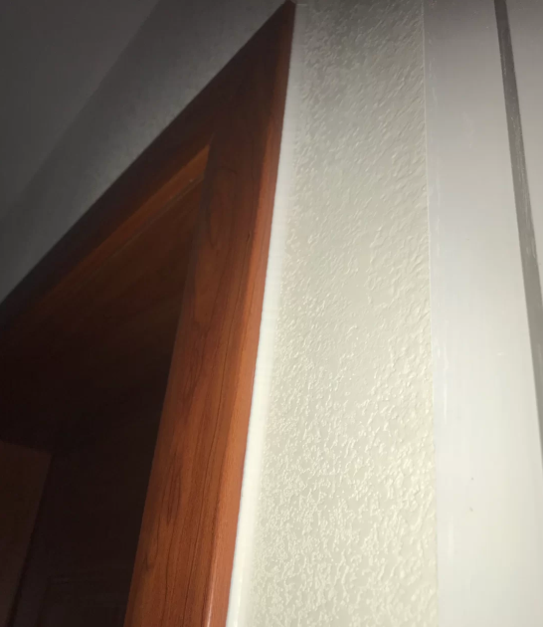 | 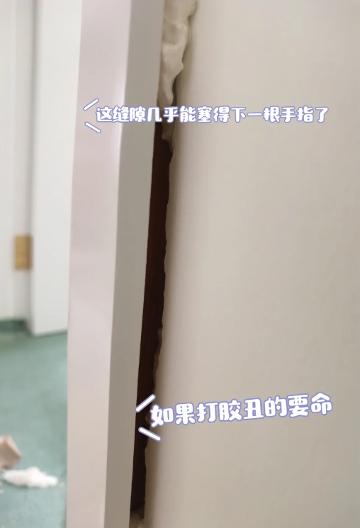 | 合格 □不合格 □ | 合格 □不合格 □
 | 墙面平整度 | 2m靠尺误差≤3mm |  | 2m靠尺、楔形尺 | 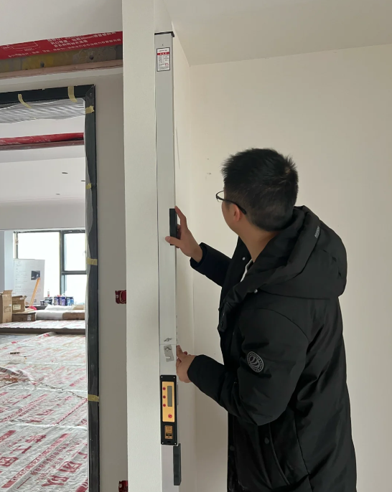 | 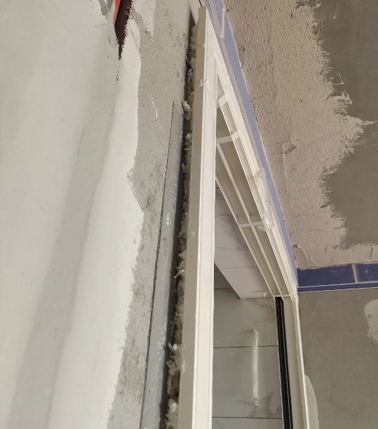 | 合格 □不合格 □ | 合格 □不合格 □
 | 贴脸线处墙面平整度 | 误差≤1mm |  | 2m靠尺、楔形尺 | 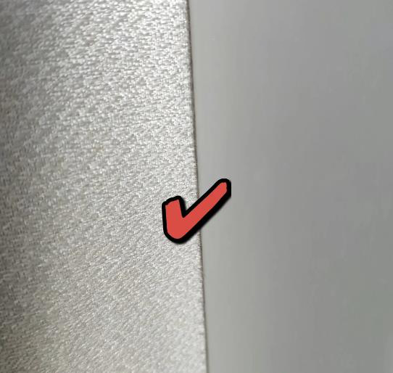 | 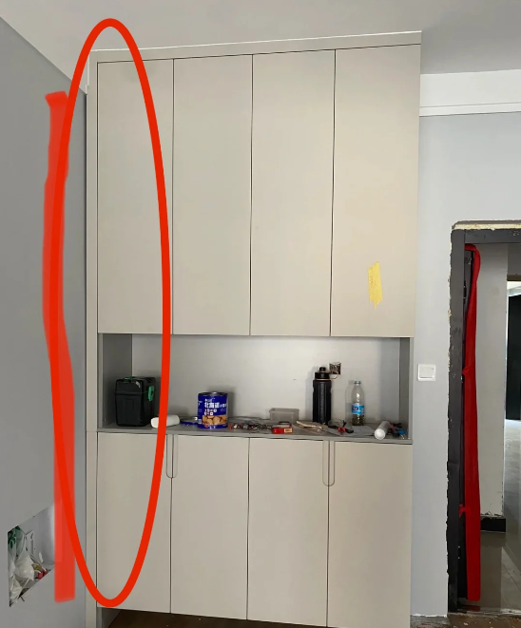 | 合格 □不合格 □ | 合格 □不合格 □
 | 距地面20cm墙面平整度 | 误差≤2mm |  | 2m靠尺、楔形尺 | 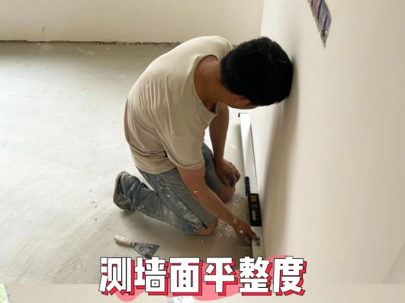 | 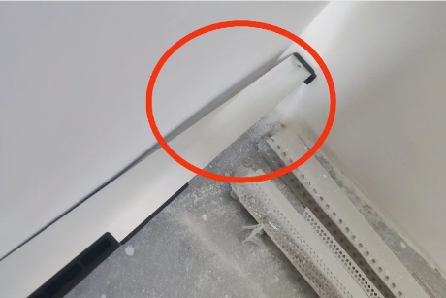 | 合格 □不合格 □ | 合格 □不合格 □
 | 涂刷乳胶漆 | 无色差、平整、裂纹、返碱、咬色、刷纹、起泡、漏涂等，大面无，小面少量轻微 |  | 目测、手摸 |  | 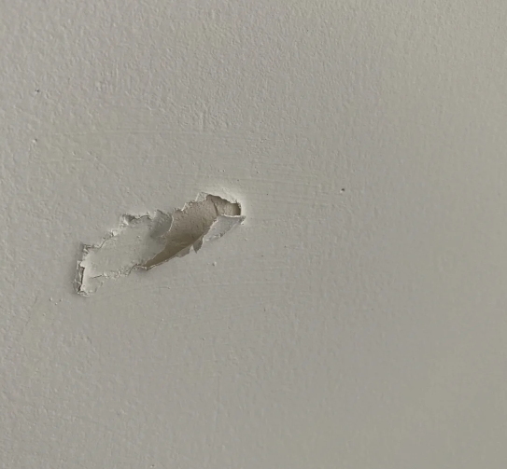 | 合格 □不合格 □ | 合格 □不合格 □
屋主： |  | 施工方： | 检查日期：
备注：以上验收内容为油工施工工艺的验收标准，屋主可以按照表中项目逐一检查。 （1）有些验收项目需要用到专业的验收工具，找装修公司施工的同学不用担心，装修公司都有这些工具，装修公司也有专人做验收服务，不需要屋主自己验收，但是我们可以作为查缺补漏来复查核实。 （2）对于没有找装修公司施工的同学，可以根据上述内容和工长配合逐一检查。

